关系图
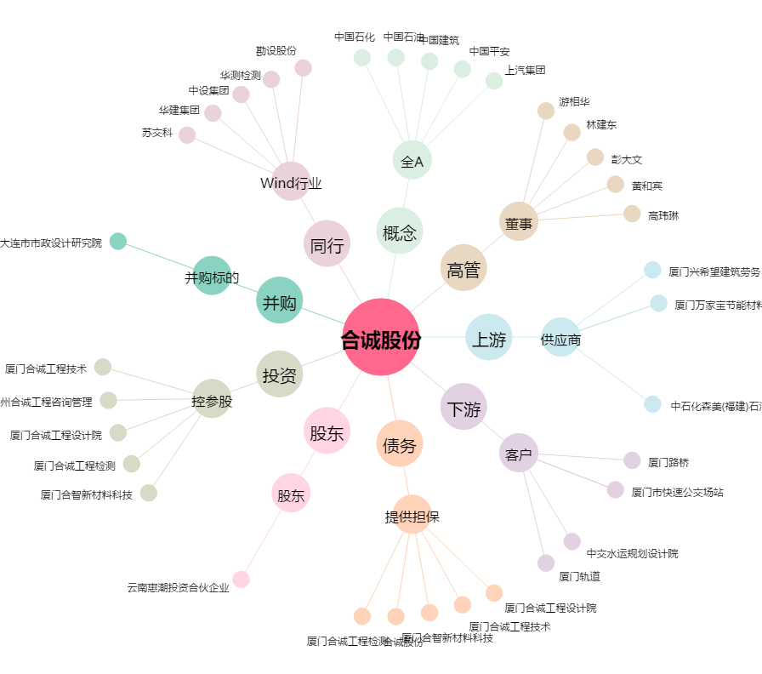
合诚股份[603909.SH] - 关系概览图

